상품제안서
스마텍 25W PD 초고속 GaN 미니 충전기 | 상품코드: S46813

 |  |  |  |  |  |  | 02-713-8555 | www.synergygift.co.kr
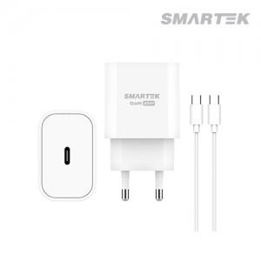

【상세/제작정보】

【인쇄/포장옵션】 | 실크, 레이저, 풀칼라 / 포장지포장

【공급단가】 | 수량 | 50~ | 100~ | 500~ | 1,000~ | 3,000~
*VAT별도 | 단가 | 2,600원 | 2,460원 | 2,340원 | 2,280원 | 2,240원

【상품 URL】 | https://www.synergygift.co.kr:443/src/goods_detail.php?gdno=46813

